Лист1
Bag-report
ID | 1 | 2 | 3 | 4 | 5
Summary | В категории ноутбуки отображается товар с другой категории (Компьютер) | На русской локализации сайта, текст (Помилка у тексті?...) не переведен на язык выбранной локализации | На английской локализации сайта, текст (Имя, Телефон, Отправить) не переведен на язык выбранной локализации | На главной странице сайта в блоке отзывы, отображаются "старые" отзывы | На последней странице категории товара Настольные компьютеры, не прогрузились фото товаров
Pre conditions | Открыть сайт https://exe.ua/ | Открыть сайт https://exe.ua/ | Открыть сайт https://exe.ua/ | Открыть сайт https://exe.ua/ | Открыть сайт https://exe.ua/
Steps | 1. Открыть Каталог товаров 2. Выбрать категорию Компьютеры 3. Открыть под категорию Ноутбуки | Опуститься к футеру сайта | В хедере сайта выбрать раздел Контакты | Открыть главную страницу сайта | 1. Перейти в каталог 2. Выбрать раздел Компьютеры 3. Выбрать подраздел Настольные компьютеры 4. Перейти на последнюю страницу товаров (215 ст)
Post conditions
Expected result | В категории ноутбуки, только товары категории ноутбуки | На русской локализации сайт полностью на русском языке | На английской локализации сайт полностью на английском языке | В блоке "отзывы" ожидается увидеть актуальные отзывы пользователей на момент использования сайта | На последней странице категории товаров Настольные компьютеры, есть фото всех наименований
Actual result | В категории ноутбуки, находится товар с другой категории | Блок на сайте не переведен в соответствии с выбранной локализацией | Блок на сайте не переведен в соответствии с выбранной локализацией | При открытии главной страницы сайта, видны отзывы пользователей за 2018, 2019 год | На последней странице категории товаров Настольные компьютеры, нет фото всех наименований товара
Severity | Cosmetic | Cosmetic | Cosmetic | Cosmetic | Low
Priority | Low | Low | Low | Medium | Low
Type | UI, Logics | Localization | Localization | UI | UI
Assigned | Ivanov Ivan | Ivanov Ivan | Ivanov Ivan | Ivanov Ivan | Ivanov Ivan
State | Open | Open | Open | Open | Open
Date of creation | 2022-09-10 | 2022-09-10 | 2022-09-10 | 2022-09-10 | 2022-09-10
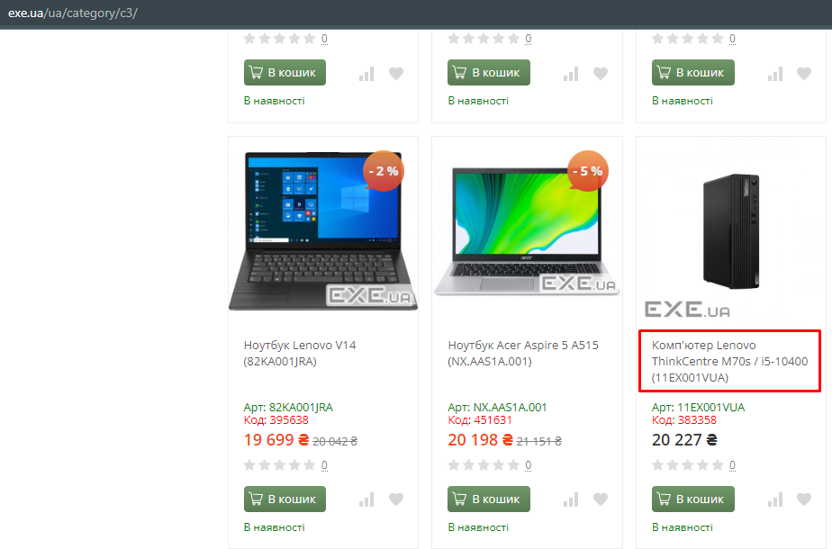
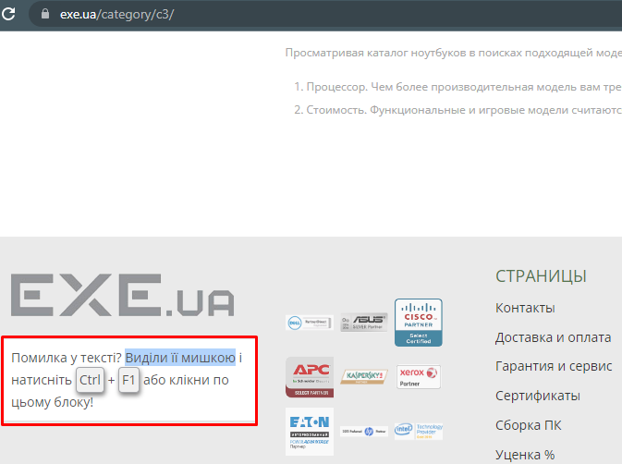
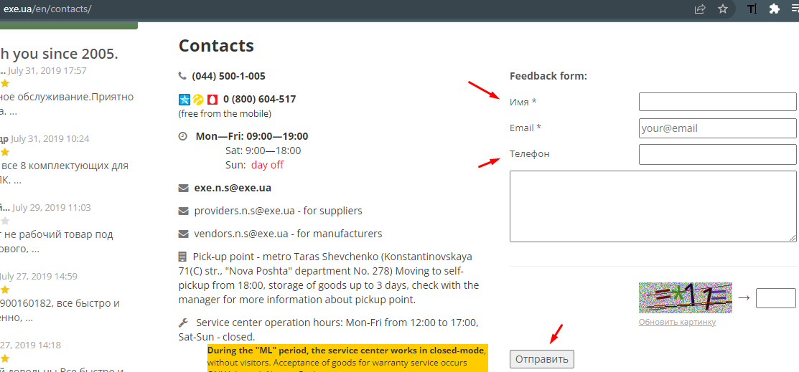
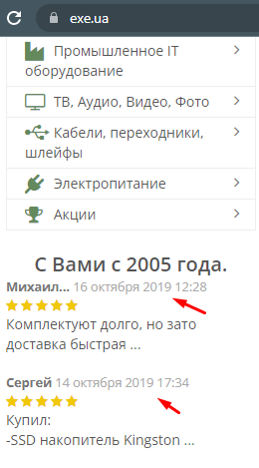
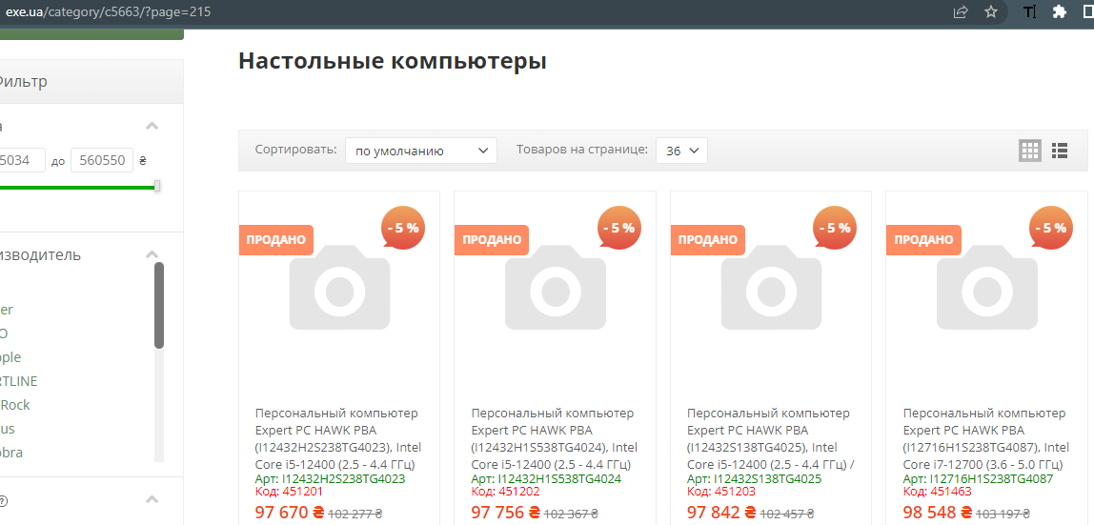
Environment | Windows 10 21H2, Chrome 105.0.5195.102 | Windows 10 21H2, Chrome 105.0.5195.102 | Windows 10 21H2, Chrome 105.0.5195.102 | Windows 10 21H2, Chrome 105.0.5195.102 | Windows 10 21H2, Chrome 105.0.5195.102
Screenshots

